Sheet1
 |  |  |  |  |  |  |  |  |  |  |  |  |  | C4
 |  |  | 测 量 复 核 记 录

工程名称 |  |  |  |  | 温州市瓯江口新区一期市政工程PPP项目（瓯扬河、滨水北路和跨海一路等）一河八路十二桥工程 |  |  |  |  |  | 上海建工集团股份有限公司
放样部位（桩号） |  |  |  |  | 滨水北路下面层（K0+972.951~K1+335.887） |  |  |  |  |  | 2018-03-28
原施测人 |  |  |  |  | 李璐 |  |  |  |  |  | 陈赛美
测量复核情况（示意图） |  | 测站点 |  |  |  |  | KZD1 |  |  | 后视点
 |  | 测站点坐标 |  |  |  |  | x=525689.171 |  |  | 后视点坐标
 |  |  |  |  |  |  | y=3091975.207
 |  | 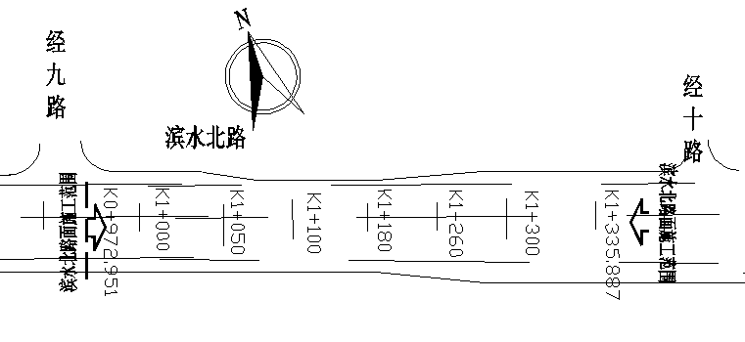

 |  | 测点 |  |  |  |  | 设计坐标 |  |  | 高程 |  | 放样坐标 |  | 高程
 |  | K0972.951 |  |  |  | X | 3091802.022 |  |  |  |  | 3091802.023 |  |  | 0.001
 |  |  |  |  |  | Y | 526829.662 |  |  |  |  | 526829.659 |  |  | -0.003
 |  | 左4m |  |  |  | X | 3091804.411 |  |  |  |  | 3091804.413 |  |  | 0.002
 |  |  |  |  |  | Y | 526826.454 |  |  |  |  | 526826.452 |  |  | -0.002
 |  | 右4m |  |  |  | X | 3091799.632 |  |  |  |  | 3091799.630 |  |  | -0.002
 |  |  |  |  |  | Y | 526832.870 |  |  |  |  | 526832.868 |  |  | -0.002
 |  | 左21.5m |  |  |  | X | 3091814.865 |  |  |  |  | 3091814.862 |  |  | -0.003
 |  |  |  |  |  | Y | 526812.419 |  |  |  |  | 526812.417 |  |  | -0.002
 |  | 右19m |  |  |  | X | 3091790.672 |  |  |  |  | 3091790.675 |  |  | 0.003
 |  |  |  |  |  | Y | 526844.899 |  |  |  |  | 526844.898 |  |  | -0.001
 |  | K1200.000 |  |  |  | X | 3090151.278 |  |  |  |  | 3090151.278 |  |  | 0.000
 |  |  |  |  |  | Y | 526670.505 |  |  |  |  | 526670.508 |  |  | 0.003
 |  | 左4m |  |  |  | X | 3090153.668 |  |  |  |  | 3090153.667 |  |  | -0.001
 |  |  |  |  |  | Y | 526667.297 |  |  |  |  | 526667.298 |  |  | 0.001
 |  | 右4m |  |  |  | X | 3090148.889 |  |  |  |  | 3090148.887 |  |  | -0.002
 |  |  |  |  |  | Y | 526673.712 |  |  |  |  | 526673.714 |  |  | 0.002
 |  | 左19m |  |  |  | X | 3090162.628 |  |  |  |  | 3090162.625 |  |  | -0.003
 |  |  |  |  |  | Y | 526655.267 |  |  |  |  | 526655.268 |  |  | 0.001
复核 结论

备 注

 | 观测： |  |  | 复测： |  |  |  | 计算： | 施工项目部技术负责人： |  |  |  | 监理单位：

 |  |  |  |  |  |  |  |  |  |  |  |  |  | C4

 |  |  |  |  |  |  |  |  |  |  |  |  |  | C4
 |  |  | 测 量 复 核 记 录

工程名称 |  |  |  |  | 温州市瓯江口新区一期市政工程PPP项目（瓯扬河、滨水北路和跨海一路等）一河八路十二桥工程 |  |  |  |  |  | 上海建工集团股份有限公司
放样部位（桩号） |  |  |  |  | 滨水北路下面层（K0+972.951~K1+335.887） |  |  |  |  |  | 2018-03-28
原施测人 |  |  |  |  | 李璐 |  |  |  |  |  | 陈赛美
测量复核情况（示意图） |  | 测站点 |  |  |  |  | KZD1 |  |  | 后视点
 |  | 测站点坐标 |  |  |  |  | x=525689.171 |  |  | 后视点坐标
 |  |  |  |  |  |  | y=3091975.207

 |  | 测点 |  |  |  |  | 设计坐标 |  |  | 高程 |  | 放样坐标 |  | 高程
 |  | 右19m |  |  |  | X | 3090139.929 |  |  |  |  | 3090139.926 |  |  | -0.003
 |  |  |  |  |  | Y | 526685.742 |  |  |  |  | 526685.740 |  |  | -0.002
 |  | K1335.887 |  |  |  | X | 3090260.257 |  |  |  |  | 3090260.256 |  |  | -0.001
 |  |  |  |  |  | Y | 526751.677 |  |  |  |  | 526751.677 |  |  | 0.000
 |  | 左4m |  |  |  | X | 3090257.867 |  |  |  |  | 3090257.864 |  |  | -0.003
 |  |  |  |  |  | Y | 526754.885 |  |  |  |  | 526754.883 |  |  | -0.002
 |  | 右4m |  |  |  | X | 3090257.867 |  |  |  |  | 3090257.867 |  |  | 0.000
 |  |  |  |  |  | Y | 526754.885 |  |  |  |  | 526754.883 |  |  | -0.002
 |  | 左22.5m |  |  |  | X | 3090273.697 |  |  |  |  | 3090273.698 |  |  | 0.001
 |  |  |  |  |  | Y | 526733.632 |  |  |  |  | 526733.630 |  |  | -0.002
 |  | 右24.75m |  |  |  | X | 3090245.472 |  |  |  |  | 3090245.469 |  |  | -0.003
 |  |  |  |  |  | Y | 526771.526 |  |  |  |  | 526771.528 |  |  | 0.002
 |  |  |  |  |  |  |  |  |  |  |  |  |  |  | 0.002
 |  |  |  |  |  |  |  |  |  |  |  |  |  |  | 0.002
 |  |  |  |  |  |  |  |  |  |  |  |  |  |  | 0.002
 |  |  |  |  |  |  |  |  |  |  |  |  |  |  | -0.002
 |  |  |  |  |  |  |  |  |  |  |  |  |  |  | 0.001
 |  |  |  |  |  |  |  |  |  |  |  |  |  |  | 0.002
复核 结论

备 注

 | 观测： |  |  | 复测： |  |  |  | 计算： | 施工项目部技术负责人： |  |  |  | 监理单位：

 |  |  |  |  |  |  |  |  |  |  |  |  |  | C4

